考题讲解
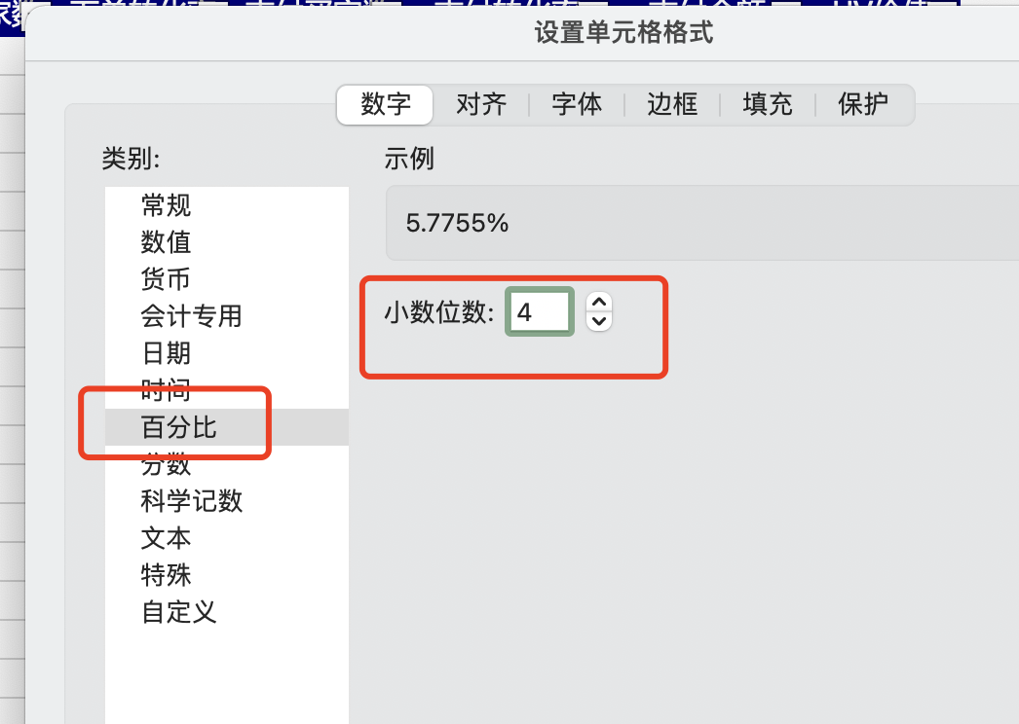
零食店铺转化率数据计算
【任务要求】
计算流量来源是淘内免费渠道的支付转化率。

【知识要点】
支付转化率计算=支付买家数/访客数
1、“支付转化率”要大于“同行同层平均”，因此说明产品受欢迎，访客价值高;
2、店铺“支付转化率”由具体商品“支付转化率”决定，想提高店铺“支付转化率”应先提高具体商品的“支付转化率”
3、当商品“支付转化率”升高时，说明该商品吸引力增加，要给予更多的流量，产生更多销售额，并分析“支付转化率”升高原因，做出判断，看是否可以应用到其他商品上
4、当商品“支付转化率”下降，要分析下降原因，并且做出相应调整，观察是否可以提高改变商品“支付转化率”

【重要技能点】
数据处理-数据筛选
数据处理-数据计算

【关键操作步骤】
操作思路：流量来源是免费渠道，先筛选出免费渠道。添加筛选器。
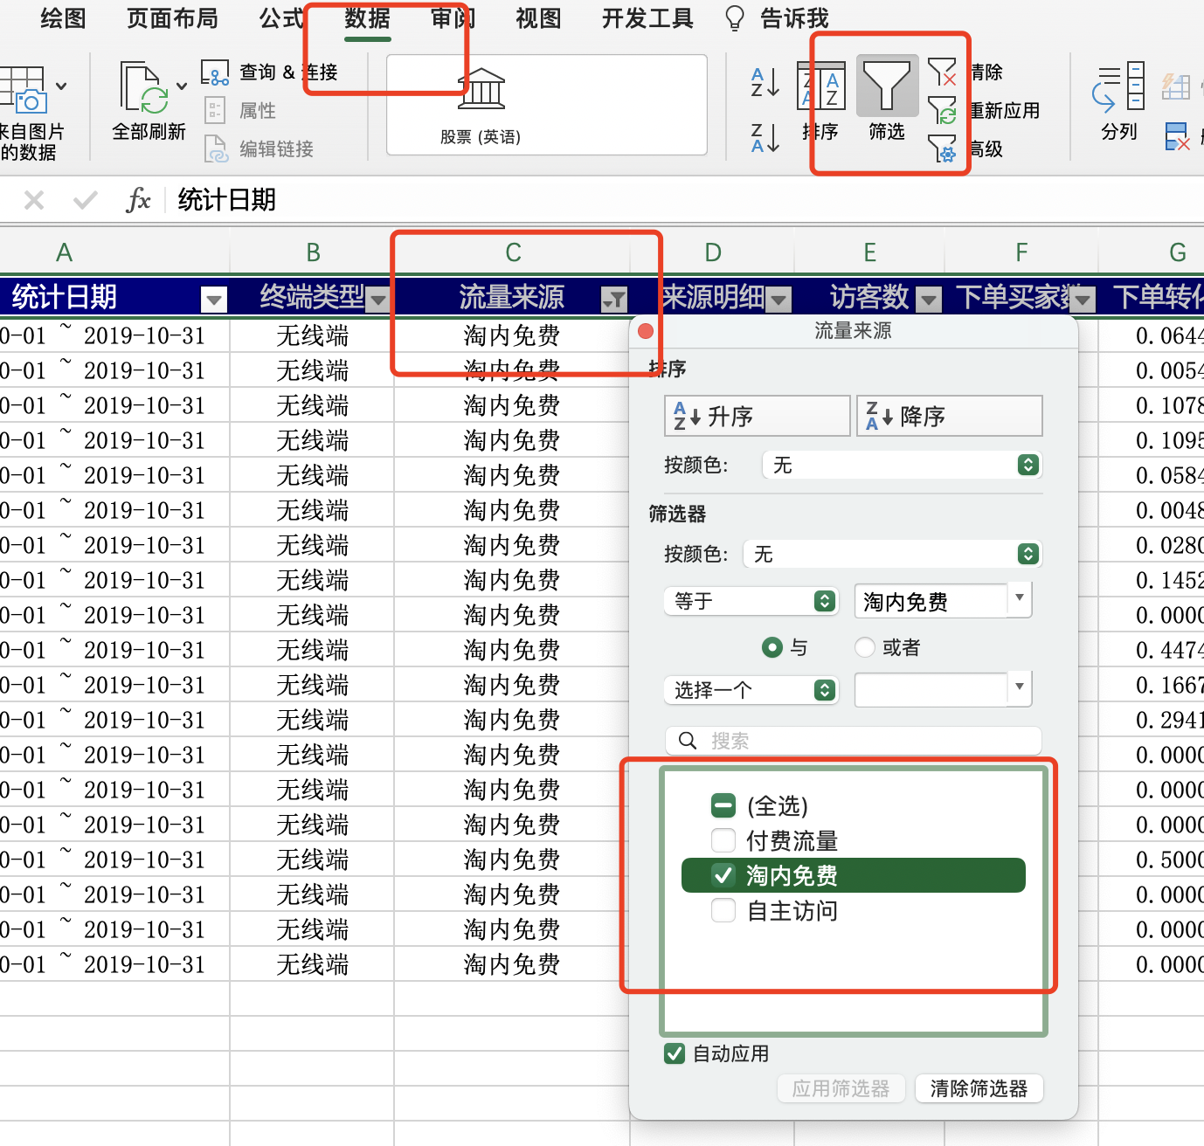
 |  | 1、调出筛选功能 单击表格第一列的表头，然后在excel表格上方的菜单栏单击【数据】在数据下拉菜单中单击【筛选】，此时整张表的每一列的表头的下方都会出现一个倒三角的下拉标志。 2、筛选出需要的数据 点击筛选下拉标志出现下拉的菜单，在需要进行筛选的文本下面打上勾，然后点击下方的【确定】即可，此时整张表格就只剩下根据筛选条件筛选出来的内容。

步骤二：支付转化率的计算，先计算出免费流量的所有支付买家数和访客之和，然后利用支付转化率公式计算。 支付转化率计算=支付买家数/访客数
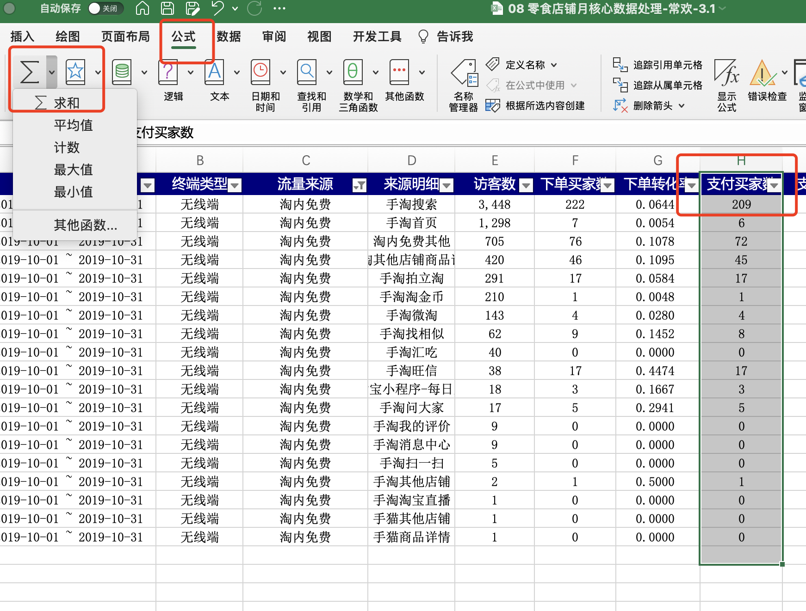

免费渠道的支付买家数和访客数求和，用到求和公式。
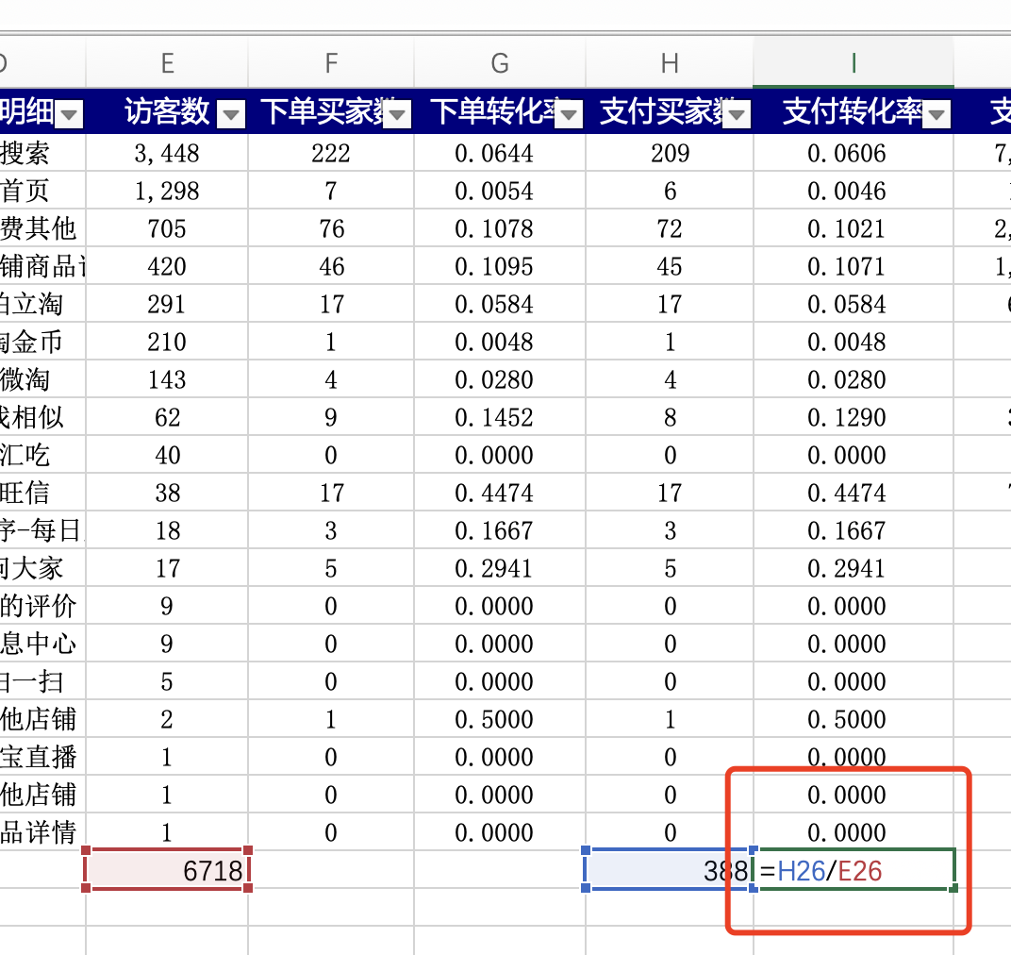

 | 支付转化率的计算用到单元格的除法计算

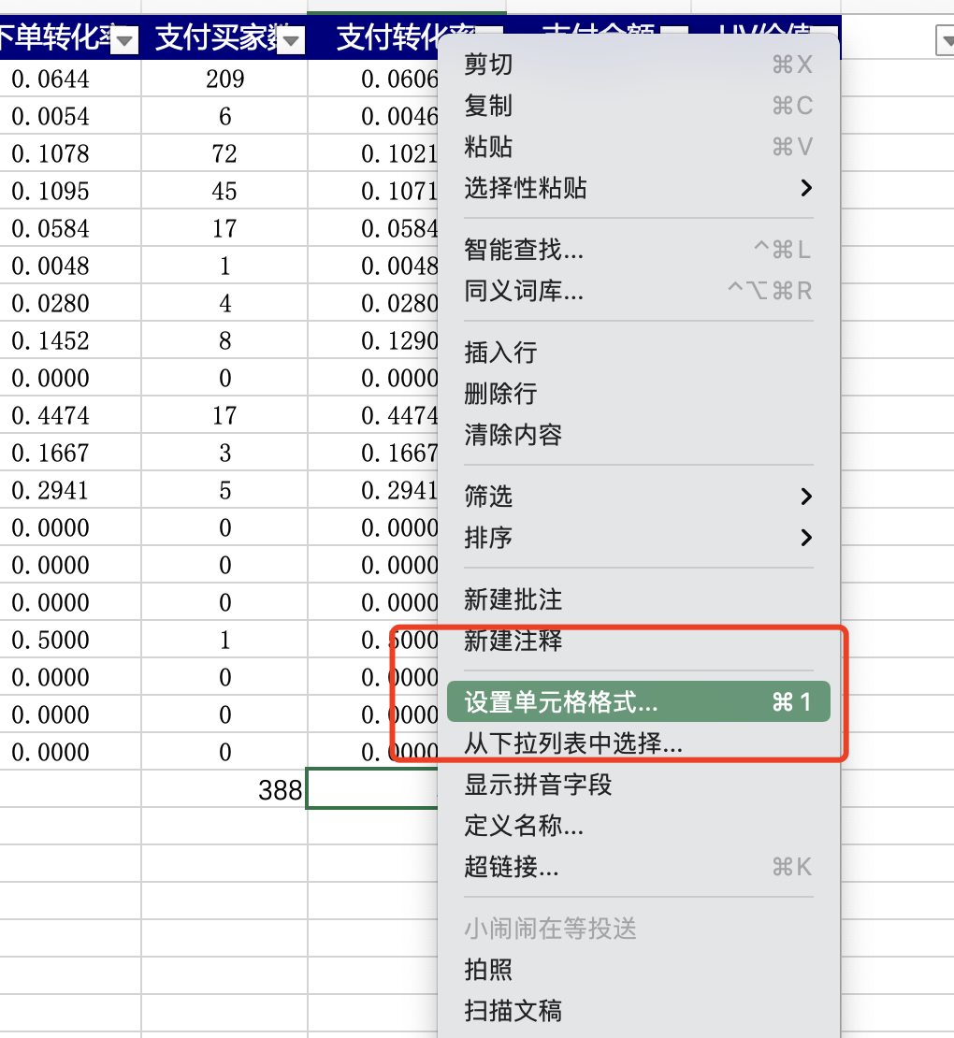

 | 如何设置单元格格式？ 选中单元格，右击，选择【设置单元格格式】，进入到设置页面了。 选择【百分比格式】

